Sheet1
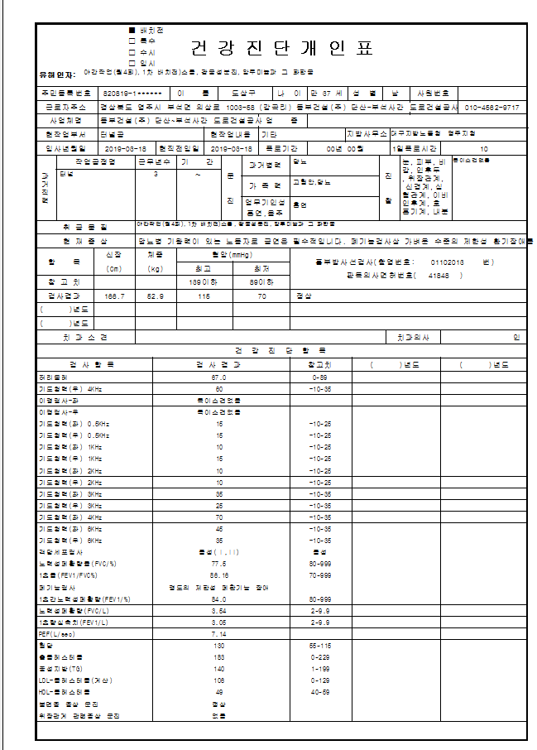
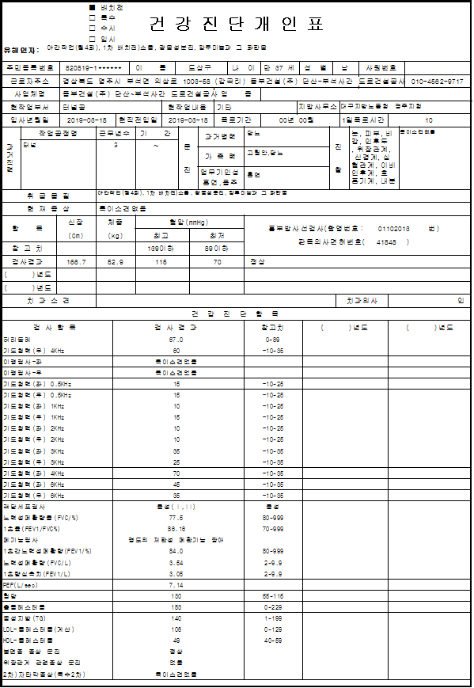
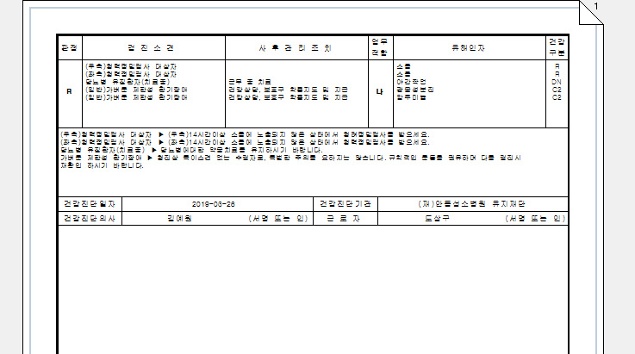
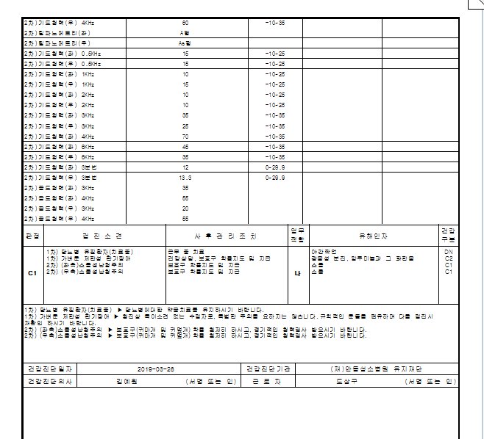
* 개인표출력물에 현재 증상란에 프린트되는 글자수가 작아 내용 짤림. 글자수 더 많이 넣을수 있도록부탁드립니다.
그리고 1차결과와 2차결과 현재증상이 다르게 출력이되는데 확인부탁드립니다. 2차는 따로 현재증상을 적어야하는건가요?

 | <1차결과> | <2차결과>

